Purenitový box
ISOTRA a.s. |  |  |  |  |  |  |  |  |  |  |  |  | E-mail: objednavky@isotra.cz
Bílovecká 2411/1, 746 01 Opava |  |  |  |  |  |  |  |  |  |  |  |  | www.isotra.cz
Objednávkový formulář PODOMÍTKOVÉ PURENITOVÉ BOXY

Objednávka |  |  |  |  |  |  |  |  |  |  | Objednatel
Číslo zakázky: |  |  |  |  |  |  |  |  |  |  | IČ:
 |  |  |  |  |  |  |  |  |  |  | DIČ:
Objednáno dne: |  |  |  |  |  |  |  |  |  |  | Fakturační adresa:

Telefon:
 |  |  |  |  |  |  |  |  |  |  | Dodací adresa:
Termín dodání:

Pozice | Počet ks | Typ BOXU | Rozměry v mm |  |  |  | Rozměr B1 | Komponenty |  |  |  |  | Poznámka
 |  |  |  |  |  |  |  | Zaomítací lišta | Montážní profil |  | Typ držáků
 |  |  | Rozměr A | Rozměr B | Rozměr C | Rozměr D (délka sekce) |  |  | TYP | RAL | TYP | Ks
1 | 2 | 3 | 4 | 5 | 6 | 7 | 8 | 9 | 10 | 11 | 12 | 13 | 14

Poznámka k zakázce:

 |  |  |  |  | 8) rozměr "B1" |  | 9) Zaomítací lišta |  | 10) Montážní profil
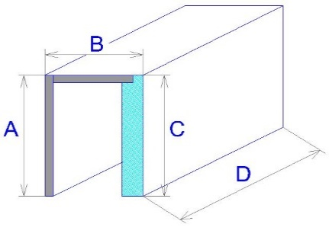

Pohled z exteriéru!
Pokud objednáváte sestavy rohové nebo rovné doplňte je nákresem situace.

Pro veškeré obchodní vztahy platí ustanovení Všeobecných obchodních podmínek fa ISOTRA a.s. v platném znění, pokud není stanoveno jinak.
Platnost od: 15.09.2021 |  |  |  |  |  |  |  |  |  |  |  |  | List 1/3

pokyny
Objednávkový formulář - PODOMÍTKOVÉ PURENITOVÉ BOXY

Pozice
zkratka | poznámka
 | Při dodávce purenitového boxu včetně ostění, uveďte do obou objednávkových listů (box + ostění) stejné označení pozice, např. A1. Tzn. že drážka pro VL v purenit.boxu má stejnou polohu jako VL v ostění.

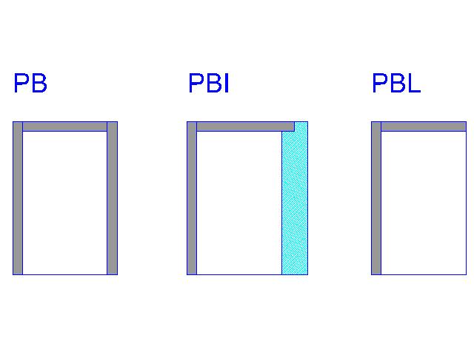
 | V případě objednání purenitového boxu samostatně, bude drážka pro VL uprostřed vnitřního prostoru boxu.

Typ Boxu
zkratka | název | poznámka
PB |  | Purenitový box bez izolace
PBI |  | Purenitový box s izolací 30mm
PBL |  | Purenitový box "L"

Tloušťka izolace v boxu - rozměr "B1"
zkratka | název | poznámka
0 |  | pouze typ boxu PB a PBL
30mm |  | Součinitel prostupu tepla U=0,73 W/(m2K), Tepelný odpor R=1,1 (m2K)/W
40mm |  | Součinitel prostupu tepla U=0,59 W/(m2K), Tepelný odpor R=1,4 (m2K)/W
50mm |  | Součinitel prostupu tepla U=0,49 W/(m2K), Tepelný odpor R=1,8 (m2K)/W
60mm |  | Součinitel prostupu tepla U=0,42 W/(m2K), Tepelný odpor R=2,1 (m2K)/W

Zaomítací lišta
zkratka | název | Rozměry v mm
20 | typ 20/3 | H=20mm, J=3mm
25 | typ 25/8 | H=25mm, J=8mm
30 | typ 30/13 | H=30mm, J=13mm
35 | typ 35/18 | H=35mm, J=18mm
40 | typ 40/23 | H=40mm, J=23mm

Montážní profil
zkratka | název | Rozměr B1 v mm
0 |  | pouze typ boxu PBL
15 |  | pouze typ boxu PB
30 | PBI 30
40 | PBI 40
50 | PBI 50
60 | PBI 60

Montážní profil RAL
zkratka | název | poznámka
9010 | bílá
9006 | stříbrná
8003 | hnědá
7016 | antracit
0 | Není (bez PÚ)
X | Jiná RAL
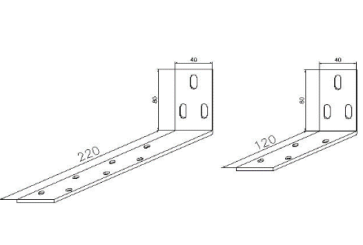
Typ držáku
zkratka | název | Rozměry v mm
120 | Krátká | 120 / 80
220 | Dlouhá | 220 / 80

Platnost od: 15.09.2021 |  | List 2/3

Purenitové ostění
ISOTRA a.s. |  |  |  |  |  |  |  |  | E-mail: objednavky@isotra.cz
Bílovecká 2411/1, 746 01 Opava |  |  |  |  |  |  |  |  | www.isotra.cz
Objednávkový formulář PURENITOVÉ IZOLAČNÍ OSTĚNÍ

Objednávka |  |  |  |  |  |  | Objednatel
Číslo zakázky: |  |  |  |  |  |  | IČ:
 |  |  |  |  |  |  | DIČ:
Objednáno dne: |  |  |  |  |  |  | Fakturační adresa:

Telefon:
 |  |  |  |  |  |  | Dodací adresa:
Termín dodání:

Pozice | Počet ks | Umíštění ostění | Rozměry v mm |  |  | Typ držáků |  | Poznámka

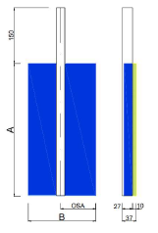
 |  |  | Rozměr A | Rozměr B | Osa C* | TYP | ks
1 | 2 | 3 | 4 | 5 | 6

Poznámka k zakázce:

* osa = osa pouzdra vodící lišty od zadní hrany purenitového ostění. Vzdálenost mezi osou a zadní hranou ostění, musí být min.65mm v závislosti na typu lamely venkovní žaluzie.
Pohled z exteriéru!

Pro veškeré obchodní vztahy platí ustanovení Všeobecných obchodních podmínek fa ISOTRA a.s. v platném znění, pokud není stanoveno jinak.
Platnost od: 20.10.2022 |  |  |  |  |  |  |  |  | List 3/3

